Hoja1
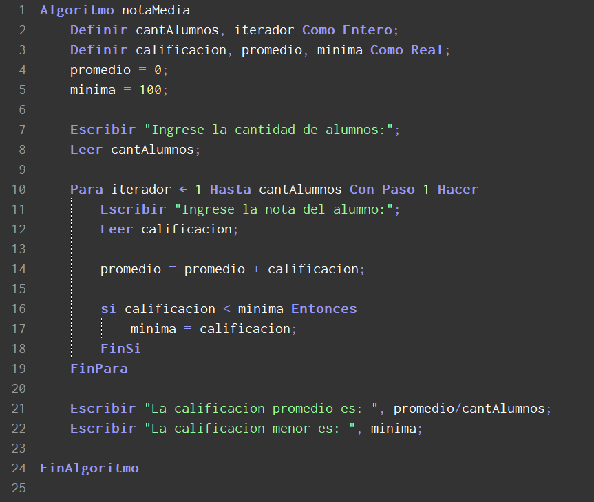
Linea | cantAlumnos | iterador | calificacion | promedio | minima
1 | <sin definir> | <sin definir> | <sin definir> | <sin definir> | <sin definir>
2 | <sin inicializar> | <sin inicializar> | <sin definir> | <sin definir> | <sin definir>
3 | <sin inicializar> | <sin inicializar> | <sin inicializar> | <sin inicializar> | <sin inicializar>
4 | <sin inicializar> | <sin inicializar> | <sin inicializar> | 0 | <sin inicializar>
5 | <sin inicializar> | <sin inicializar> | <sin inicializar> | 0 | 100
6 | <sin inicializar> | <sin inicializar> | <sin inicializar> | 0 | 100
7 | <sin inicializar> | <sin inicializar> | <sin inicializar> | 0 | 100
8 | 3 | <sin inicializar> | <sin inicializar> | 0 | 100
9 | 3 | <sin inicializar> | <sin inicializar> | 0 | 100
10 | 3 | 1 | <sin inicializar> | 0 | 100
11 | 3 | 1 | <sin inicializar> | 0 | 100
12 | 3 | 1 | 8 | 0 | 100
13 | 3 | 1 | 8 | 0 | 100
14 | 3 | 1 | 8 | 8 | 100
15 | 3 | 1 | 8 | 8 | 100
16 | 3 | 1 | 8 | 8 | 100
17 | 3 | 1 | 8 | 8 | 8
18 | 3 | 1 | 8 | 8 | 8
10 | 3 | 2 | 8 | 8 | 8
11 | 3 | 2 | 8 | 8 | 8
12 | 3 | 2 | 6 | 8 | 8
13 | 3 | 2 | 6 | 8 | 8
14 | 3 | 2 | 6 | 14 | 8
15 | 3 | 2 | 6 | 14 | 8
16 | 3 | 2 | 6 | 14 | 8
17 | 3 | 2 | 6 | 14 | 6
18 | 3 | 2 | 6 | 14 | 6
10 | 3 | 3 | 6 | 14 | 6
11 | 3 | 3 | 6 | 14 | 6
12 | 3 | 3 | 10 | 14 | 6
13 | 3 | 3 | 10 | 14 | 6
14 | 3 | 3 | 10 | 24 | 6
15 | 3 | 3 | 10 | 24 | 6
16 | 3 | 3 | 10 | 24 | 6
17 | 3 | 3 | 10 | 24 | 6
18 | 3 | 3 | 10 | 24 | 6
19 | 3 | 3 | 10 | 24 | 6
20 | 3 | 3 | 10 | 24 | 6
21 | 3 | 3 | 10 | 8 | 6
22 | 3 | 3 | 10 | 8 | 6
23 | 3 | 3 | 10 | 8 | 6
24 | 3 | 3 | 10 | 8 | 6
25 | 3 | 3 | 10 | 8 | 6

